Pipeline
import
 | 2/17/26

Monat Lead erhalten | Status | Lead-Quelle | Name | Adresse | PLZ | Ort | Telefonnummer | PG | Letzter Kontakt | Nächster Kontakt | Notizen | Abschluss | Abgesprungen nach | Grund zum Absprung | Learning | Reklamierung Verbund: | Spend | Leadtyp | ID
2026-01-01 | Geschlossen | Sonstiges | Weiß | Christian-Jorhan-Str. 1b |  |  | +49 1517 0118339 | 0 | 2025-01-08 |  |  | Ja
2026-01-02 | Geschlossen | Verbund Pflegehilfe | Erdmann Renate |  | 85567 | Bruck/Oberbayern | 01713013328 | 3 | 2026-01-02 |  |  | Nein | Erst Telefonat | Benötigt Pfegeheim |  | ja
2026-01-02 | Geschlossen | Pflegehelfer 24 | Falser, Helmut |  | 85435 | Erding | 01738902545 | 2 | 2026-01-09 |  |  | Nein | Ersttermin | Nicht aufgemacht und hat sich erledigt ohne begründung |  | JA
2026-01-02 | Geschlossen | Pflegehelfer 24 | Reisenbüchler, Harriet Heide |  | 85737 | Hallbergmoos | 01622796340 | 2 | 2026-01-09 |  |  | Ja
2026-01-03 | Geschlossen | Verbund Pflegehilfe | Binder, Helmut |  | 84036 | Landshut | 087114246121 | 2 | 2026-01-05 |  |  | Nein | Erst Telefonat | Hatte bereits jemanden | Schneller kontaktieren | ja |  | Zweier
2026-01-03 | Geschlossen | Verbund Pflegehilfe | Karz, Franz | Weizenstraße 1 | 84174 | Eching/Niederbayern | 08709412846 | 2 | 2026-01-09 |  |  | Ja
2026-01-03 | Geschlossen | Verbund Pflegehilfe | Mujic Enver | Görzerstr. 79a | 81549 | München | 01705897847 | 2 | 2026-01-05 |  |  | Ja
2026-01-03 | Geschlossen | Pflegehelfer 24 | Von Schilling, Dr. Frank |  | 85447 | Wartenberg/Oberbayern | 087626389870 | 3 | 2026-01-07 |  |  | Nein | Erst Telefonat | kein Interesse da noch kein PG |  | ja
2026-01-04 | Geschlossen | Verbund Pflegehilfe | Meinel Angelika |  | 85652 | Pliening | 017672449903 | 2 | 2026-01-05 |  |  | Nein | Erst Telefonat | Tochter übernimmt selbst |  | ja
2026-01-04 | Geschlossen | Verbund Pflegehilfe | Pulz Eva |  | 85435 | Erding | 0812215109; 017944332799 | 1 | 2026-01-05 | 2026-02-01 | Bereits Dienstleister vor Ort | Nein |  | möchte noch überlegen
2026-01-05 | Geschlossen | Verbund Pflegehilfe | Fuchs Martin |  | 85521 | Hohenbrunn | 080319016436 | 2 | 2026-01-29 |  | Sucht | Nein | Erst Telefonat | Sucht 24 Stunden P
2026-01-05 | Geschlossen | Pflegehelfer 24 | Püttmann, Andrea |  | 84034 | Landshut | 01725488477 | 0 | 2026-01-26 | 2026-01-27 |  | Nein | Erst Telefonat | zu Langsam
2026-01-06 | Geschlossen | Verbund Pflegehilfe | Dietze Angelika |  | 85586 | Poing | 0812182719 | 3 | 2026-01-07 |  | Mit Sohn telefoniert | Nein | Erst Telefonat | möchte erst über Nachbarschaftshilfe gehen. Evtl. meldet sich der sohn nochmal |  | ja
2026-01-06 | Geschlossen | Verbund Pflegehilfe | Pettinger |  | 85375 | Neufahrn b. Freising | 0814192231 | 1 | 2026-01-09 |  |  | Nein |  | Anderer Dienst war schneller | Schneller kontaktieren | Ja
2026-01-06 | Geschlossen | Verbund Pflegehilfe | Rutter Magdalena | Lilienstraße 72 | 81669 | München | 017673579738 | 2 | 2026-01-07 |  |  | Ja
2026-01-07 | Geschlossen | Empfehlung | Halise Arslan |  |  |  |  | 2 | 2026-01-13 |  |  | Ja
2026-01-07 | Geschlossen | Pflegehelfer 24 | Niedermeier Ursula |  | 84036 | Landshut | 015224905714 | 2 | 2026-01-09 |  |  | Ja
2026-01-07 | Geschlossen | Verbund Pflegehilfe | Plath Alicja |  | 82008 | Unterhaching | 017687716602 | 1 | 2026-01-07 |  |  | Nein | Erst Telefonat | Zu teuer |  | ja
2026-01-07 | Geschlossen | Verbund Pflegehilfe | Riechert Michael |  | 85368 | Wang | 01778773041; 087617247086 | 3 | 2026-01-09 |  |  | Nein | Erst Telefonat | Hatte schon jemand | Schneller kontaktieren | ja
2026-01-07 | Geschlossen | Pflegehelfer 24 | Riechert, Michael |  | 85368 | Wang | 01778773041; 087617247086 | 3 | 2026-01-09 |  |  | Nein | Erst Telefonat | Doppelt bei Verbund f. Pf |  | ja
2026-01-07 | Geschlossen | Pflegehelfer 24 | Schaeflein, Elisabeth |  | 85737 | Hallbergmoos | 089964551 | 3 | 2026-01-09 |  | Hat sich erledigt und hat aufgelegt | Nein | Erst Telefonat | Hat sich erledigt und hat aufgelegt |  | ja
2026-01-07 | Geschlossen | Verbund Pflegehilfe | Trompke Sabine |  | 84030 | Landshut | 01794352688 | 3 | 2026-01-09 |  |  | Ja
2026-01-07 | Geschlossen | Verbund Pflegehilfe | Zemlin Lumi | Gotthelfstr. 42 | 81677 | München | 01785303053 | 2 | 2026-01-09 | 2026-01-21 |  | Nein |  | Sich für einen anderen Dienstleister entschieden |  |  |  | Exkl
2026-01-08 | Geschlossen | Pflegehelfer 24 | Kettenstock, Isolde |  | 85586 | Poing | 0812178692 | 1 | 2026-01-09 |  | war schon Kunde | Nein | Erst Telefonat | War schon Kunde hat dann gekündigt weil zu teuer |  | ja
2026-01-08 | Geschlossen | Verbund Pflegehilfe | Rainer Wolfgang |  | 81739 | München | 015906782339 | 3 | 2026-01-09 |  |  | Nein | Ersttermin | Alle Gelder werden schon verwendet |  | ja
2026-01-08 | Geschlossen | Pflegehelfer 24 | Reith |  | 85598 | Vaterstetten | 081068423 | 1 | 2026-01-09 |  |  | Nein | Erst Telefonat | War schon Kunde hat dann gekündigt weil zu teuer |  | ja
2026-01-09 | Geschlossen | Verbund Pflegehilfe | Klatt |  | 84034 | Landshut | +49 87197511100 | 2 | 2026-02-02 |  | Agentur Haushaltshilfe vor Ort hat jetzt eine OP möchte erst danach nochmal kontakt | Nein | Erst Telefonat | Nummer Falsch |  |  |  | Zweier
2026-01-09 | Geschlossen | Verbund Pflegehilfe | Zelger marianne |  | 81677 | München | +49 1633332312 | 2 | 2026-01-09 |  |  | Nein | Ersttermin | ?
2026-01-12 | Geschlossen | Verbund Pflegehilfe | Bollwein, Clemens |  | 85354 | Freising | +49 1792391338 | 1 | 2026-01-15 |  |  | Ja
2026-01-12 | Geschlossen | Verbund Pflegehilfe | Fox, Claudia Maria | Mühlbachweg 3a | 85356 | Freising | 08161872896; 01705576115 | 3 | 2026-01-12 |  |  | Nein | Ersttermin | Zu teuer |  | ja
2026-01-12 | Ersttermin | Verbund Pflegehilfe | Fritsch, Julian |  | 85748 | Garching b. München | +49 17681701253 | 2 | 2026-01-15 | 2026-01-21 |  | Laufend
2026-01-12 | Geschlossen | Pflegehelfer 24 | Mildner, sylvia |  | 85774 | Unterföhring | 015228363191 | 1 | 2026-01-12 |  | ET am 14.01 | Ja
2026-01-12 | Geschlossen | Verbund Pflegehilfe | Zäh, Gabriele |  | 84030 | Landshut | +49 87195354400 | 2 |  |  |  | Nein | Erst Telefonat | zu Langsam |  | ja |  | Zweier
2026-01-13 | Geschlossen | Verbund Pflegehilfe | Heber, Dieter |  | 85521 | Hohenbrunn | +49 1632707987 | 3 | 2026-01-15 |  | Kunde will sich auf Website informieren | Nein | Erst Telefonat | zu teuer
2026-01-13 | Geschlossen | Verbund Pflegehilfe | Wagner, Inge |  | 85652 | Pliening | +49 899032701 | 3 | 2026-01-15 |  |  | Nein | Erst Telefonat | zu Langsam |  | ja
2026-01-14 | Geschlossen | Verbund Pflegehilfe | Myrczik, Patricia |  | 85560 | Ebersberg | +49 8945623369 | 4 | 2026-01-19 |  | Mailbox hinterlassen, nochmal | Nein | Erst Telefonat | ist eine dame vom Sozialdienst, hat den Kontakt an die Patientin weiter gegeben |  | ja
2026-01-14 | Geschlossen | Verbund Pflegehilfe | Salameh Nassar |  | 81827 | München | +49 15771355270 | 3 | 2026-01-15 | 2026-01-19 |  | Nein | Standby nach Anruf | Anderer Dienst war schneller | zu langsam | JA
2026-01-14 | Ersttermin | Verbund Pflegehilfe | Schilling, Ingrid |  | 81827 | München | +49 15208551090 | 1 | 2026-01-28 |  |  | Laufend |  |  |  |  |  | Zweier
2026-01-15 | Geschlossen | Pflegehelfer 24 | Muggenthaler, Bernhard |  | 84036 | Landshut | +4987141714 | 3 |  |  |  | Nein | Erst Telefonat | zu Langsam |  | JA
2026-01-15 | Geschlossen | Pflegehelfer 24 | Müller, Susanna |  | 84416 | Taufkirchen/Vils | tel:+4915115271093 | 4 |  |  | Doppleter Lead | Nein |  | Doppleter Lead |  | ja |  | Exkl
2026-01-15 | Geschlossen | Verbund Pflegehilfe | Müller, Susanna |  | 84416 | Taufkirchen/Vils | +49 15115271093 | 4 | 2026-01-15 | 2026-01-21 | Kunde spricht mit Bruder und ruft dann an | Nein | Standby nach Anruf | Kunde ist noch nicht bereit. Erst wenn es schlechter geht |  | ja |  | Zweier
2026-01-15 | Geschlossen | Pflegehelfer 24 | Reicheneder, Nicole |  | 85356 | Freising | +491711701722 | 3 | 2026-01-15 | 2026-01-16 |  | Ja |  |  |  |  |  | Zweier
2026-01-15 | Geschlossen | Pflegehelfer 24 | Stadler, Johann, |  | 84172 | Buch a. Erlbach | tel:+4987097289 | 4 | 2026-01-26 |  |  | Ja |  |  |  |  |  | Zweier
2026-01-16 | Geschlossen | Pflegehelfer 24 | Müller, Jörg |  | 85567 | Bruck/Oberbayern | 01733739915 | 3 | 2026-01-26 | 2026-01-27 |  | Nein | Erst Telefonat | zu Langsam |  |  |  | Zweier
2026-01-16 | Geschlossen | Pflegehelfer 24 | Schertler, Katharina |  | 84036 | Landshut | 017649914664 | 3 | 2026-01-19 |  | Benötigt niemanden mehr | nein | Erst Telefonat | Benötigt niemanden mehr | evtl. schneller anrufen | JA
2026-01-17 | Geschlossen | Verbund Pflegehilfe | Schiller, Walter |  | 85560 | Ebersberg | 01751847484 | 3 | 2026-01-26 |  | Möchte erst mit den Söhnen sprechen, Frau hat neurologisches problem | Nein | Erst Telefonat | zu Langsam
2026-01-19 | Geschlossen | Verbund Pflegehilfe | Trepper, Paul |  | 85625 | Baiern | 080934243 | 2 | 2026-01-20 |  |  | Nein | Ersttermin | möchte sich das alles noch überlegen, meldet sich wenn er interesse hat. Kein weiterer Anruf gewünscht |  | ja |  | Dreier
2026-01-20 | Geschlossen | Verbund Pflegehilfe | Gallrach, Roswitha |  | 85395 | Nandlstadt | 01753668712 | 3 | 2026-01-26 |  |  | Nein | Erst Telefonat | wollte sich informieren |  | JA |  | Exkl
2026-01-20 | Geschlossen | Verbund Pflegehilfe | Grünwald, Georg |  | 85395 | Nandlstadt | +49 1753668712 | 3 | 2026-01-20 |  |  | nein | Ersttermin | aktuell kein bedarf
2026-01-20 | Geschlossen | Verbund Pflegehilfe | Halili, Ceylan |  | 84405 | Dorfen | 015206372532 | 2 | 2026-02-02 |  | niemanden erreicht | Nein | Nicht erreicht | kein Bedarf
2026-01-20 | Geschlossen | Pflegehelfer 24 | Halili, Ceylan |  | 84405 | Dorfen | 015206372532 | 2 | 2026-01-20 |  |  | nein |  | Doppelter Lead |  | ja
2026-01-21 | Geschlossen | Verbund Pflegehilfe | Douglas, Tim |  | 85354 | Freising | 01752796040 | 2 | 2026-01-26 |  |  | ja
2026-01-21 | Geschlossen | Verbund Pflegehilfe | Gmach, Inge |  | 85368 | Wang | 087619319, 01702110865, 01604358314 | 2 | 2026-01-26 |  |  | Nein | Erst Telefonat | zu Langsam |  | JA |  | Zweier
2026-01-21 | Geschlossen | Pflegehelfer 24 | Götz, Peter |  | 85667 | Oberpframmern | 01709022505 | 2 | 2026-01-26 |  |  | Ja |  |  |  |  |  | Exkl
2026-01-21 | Geschlossen | Pflegehelfer 24 | Schöfer, Ingrid |  | 85375 | Neufahrn b. Freising | 081655378 | 0 |  |  | Abwarten bis PG. Sie meldet sich eigenständig. | Nein | Erst Telefonat | Abwarten bis PG. Sie meldet sich eigenständig. |  | Ja |  | Exkl
2026-01-22 | Geschlossen | Verbund Pflegehilfe | Baumbach, Heidi |  |  |  | +49 17643527900 | 1 | 2026-02-05 | 2026-02-06 | Rückmeldung nach Arztbesuch am 23.01.26 | Ja
2026-01-22 | Geschlossen | Verbund Pflegehilfe | Kastenbauer, Ulrike |  | 80636 | München | 01632904531 | 1 | 2026-02-09 | 2026-02-10 |  | nein | Standby nach Anruf | aktuell kein bedarf
2026-01-22 | Geschlossen | Verbund Pflegehilfe | Ettengruber, Peter |  | 84144 | Geisenhausen | 015159438980 | 3 | 2026-01-26 |  |  | Nein | Erst Telefonat | zu Langsam
2026-01-22 | Geschlossen | Verbund Pflegehilfe | Falkenstein, Helmut |  | 83135 | Schechen | 0803181853 | 2 | 2026-01-22 |  | Einsatzort Rosenheim | Nein | Erst Telefonat | Einsatzort Rosenheim |  | Ja
...

Dashboard
...
Dashboard
...
Gesamt Leads
Abschlussrate
Abspruenge
Laufend
151
13,9%
75
55

Leads & Abschluss Trend
Absprung Trend

 | Leads | Abgeschlossen
Jan-26 | 135 | 19
Feb-26 | 16 | 2
 | Abgesprungen
Jan-26 | 67
Feb-26 | 8

Absprunggruende
Insights & Empfehlungen

Grund
Anz.
Anteil
Top Absprunggrund
zu Langsam
17
23,6%
zu Langsam (17x)
Zu teuer
6
8,3%
Peak Leads Monat
Doppelter Lead
5
6,9%
Jan 26 (135 Leads)
Anderer Dienst war schneller
2
2,8%
Schwaechste Abschlussrate
Sucht 24 Stunden P
2
2,8%
Feb 26 (12,5%)

War schon Kunde hat dann gekündigt weil zu teuer
2
2,8%
Haeufigster Absprungzeitpunkt
aktuell kein bedarf
2
2,8%
Erst Telefonat (51x)
Hatte bereits jemanden
2
2,8%

falsches gebiet
2
2,8%

Abgesprungen nach Zeitpunkt
Monatsuebersicht

Zeitpunkt
Anz.
Anteil
Monat
Leads
Abgeschl.
Abgespr.
Rate
Erst Telefonat
51
77,3%
Jan 26
135
19
67
14,1%

Ersttermin
7
10,6%
Feb 26
16
2
8
12,5%
Standby nach Anruf
5
7,6%
Nicht erreicht
3
4,5%

Status Pipeline
Phase
Lead erhalten
Nicht erreicht
Standby nach Anruf
Ersttermin
Standby nach Ersttermin
Geschlossen
Gesamt

Anzahl
40
3
4
7
1
96
151
%
26,5%
2,0%
2,6%
4,6%
0,7%
63,6%

Berechnung
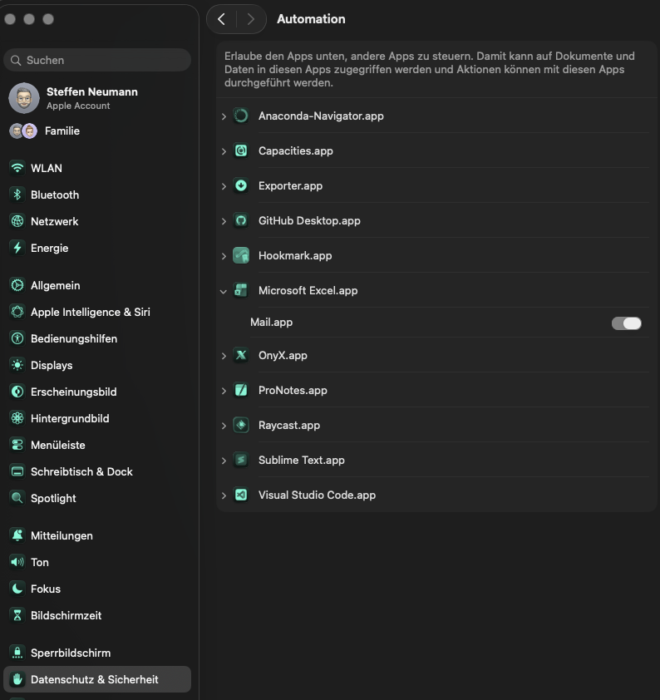
...
Oder:

Name MailBox (Outlook nur die klassische Variante)

Name des E-Mail Postfaches

Einrichtungsanleitung (macOS)
A) Einlesen des hinterlegten Pfads (mailpath)
1) Feld "Pfad der E‑Mail Datei" ausfuellen (z.B. /Users/…/Mails).
2) Sicherstellen, dass der Ordner existiert und .eml-Dateien enthaelt.
3) macOS: Systemeinstellungen → Datenschutz & Sicherheit → Dateien & Ordner.
4) Excel Zugriff auf den Ordner erlauben (oder Vollzugriff unter "Festplattenvollzugriff").
5) Datei speichern.
6) Import starten.
B) Auslesen des E‑Mail Postfaches (Apple Mail, Outlook Klasssik)
1) Felder "Name MailBox" (iCloud oder einfach die E-Mail adresse für Outlook) und "Name des E‑Mail Postfaches" ausfuellen
2) macOS: Systemeinstellungen → Datenschutz & Sicherheit → Automation.
3) Excel erlauben, "Mail" zu steuern.
4) Import starten.

